server端结构
这里只有一个启动用的文件
目录：

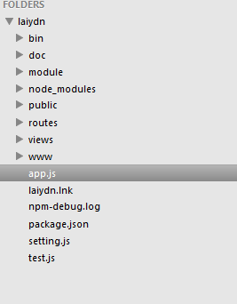
都是第三方模块，相当于lib

express生成工程时候自动生成的目录，目前可以废弃掉

自己写的模块
这目录下基本上是客户端用的东西,页面，图片，css，js（包括angularjs）

主要的配置都在这文件里面

自己写的路由

server用到的所有第三方模块理论上都需要在这里记录下来

app.js

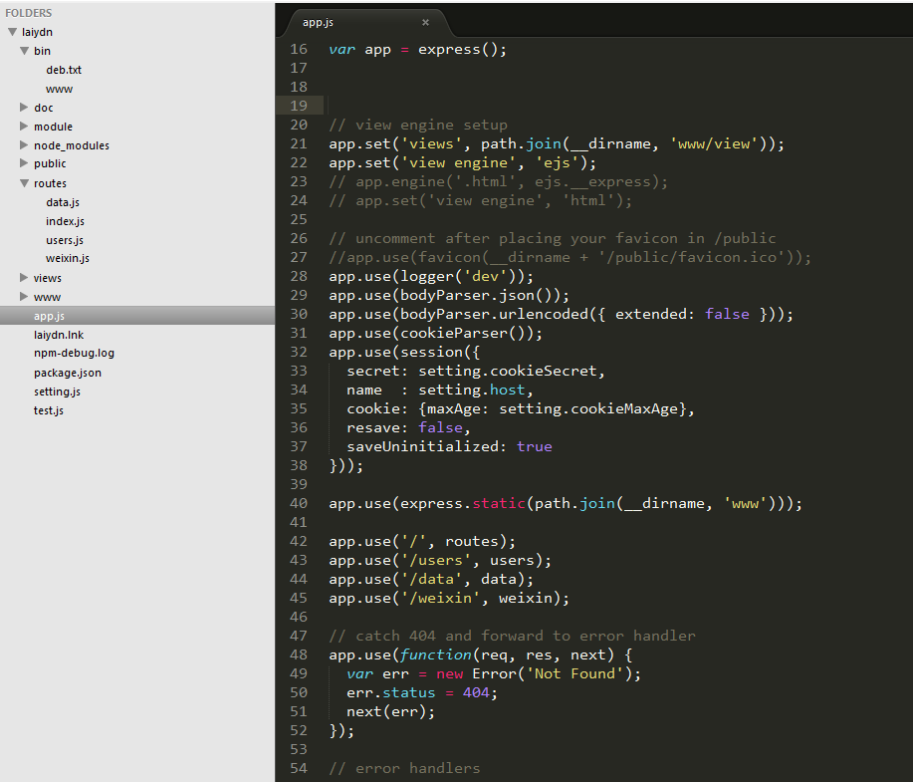
express现在默认用的模板引擎是ejs，可以理解为java的jsp，都是在服务器端把模板和数据组合生成html返回到客户端的一种实现

这一句指定了模板文件所在的位置，我把它放在了www里面

这一句指定了静态文件所在的位置，这个位置可以理解为当前域名的根目录，如果访问静态文件，比如某个图片，就可以域名/此目录下的子目录机器文件地址的url访问到

这几句指定了server端的路由，第一句的routes实际是目录的名字，当发现是目录时会在该目录中寻找index.js。所以根路径对应的路由文件是index.js

 | server端都是用nodejs实现的，主要就是路由和数据的增删查改，通过rest方式给客户端直接调用
 | server端的工程使用了nodejs的express框架，各位有兴趣的话也可以自己试试
 | 需要先安装 express-generator，安装成全局的命令
 |  | npm install -g express-generator

 | 然后在控制台执行 express-generator 应用名称 就可以生成一个新的工程，在工程根目录运行 npm start 就可以启动了

